4.Cột Tên sản phẩm
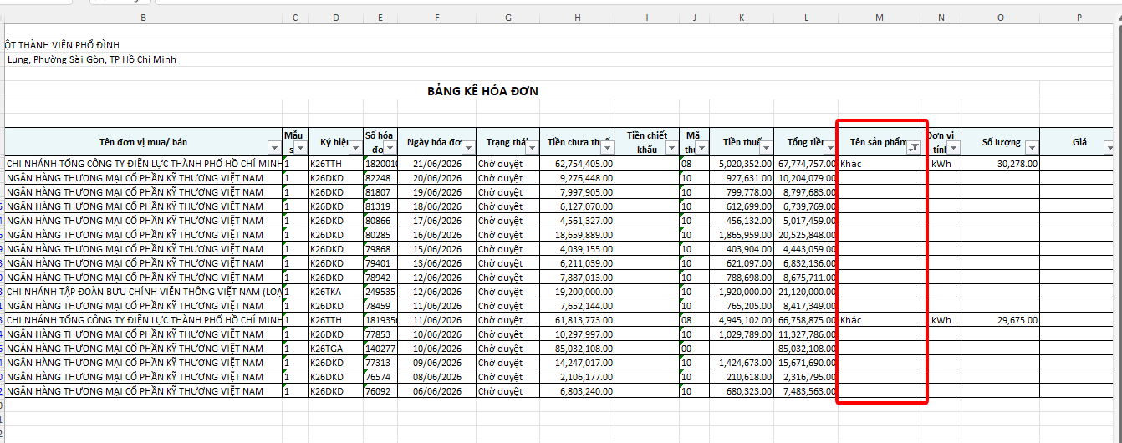
Những ô trống này nếu muốn thêm/ sửa dữ liệu trên Phần mềm để nó có trong file kết xuất luôn thì sẽ làm cách nào ạ?

2.Cột Tiền thuế và Tổng tiền
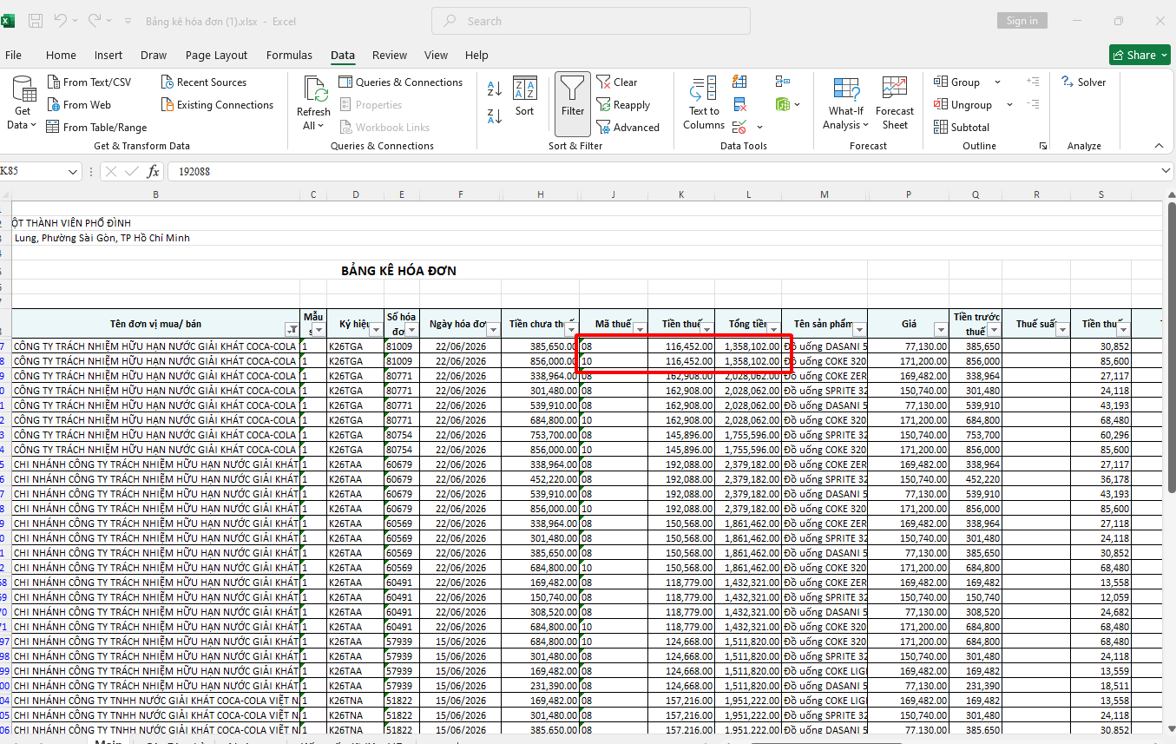
Hóa đơn có nhiều thuế nhưng Cột K là Tổng tiền thuế, Cột L là Tổng tiền trên hóa đơn. Chỗ này có tách ra theo tổng từng thuế suất được không?

YC
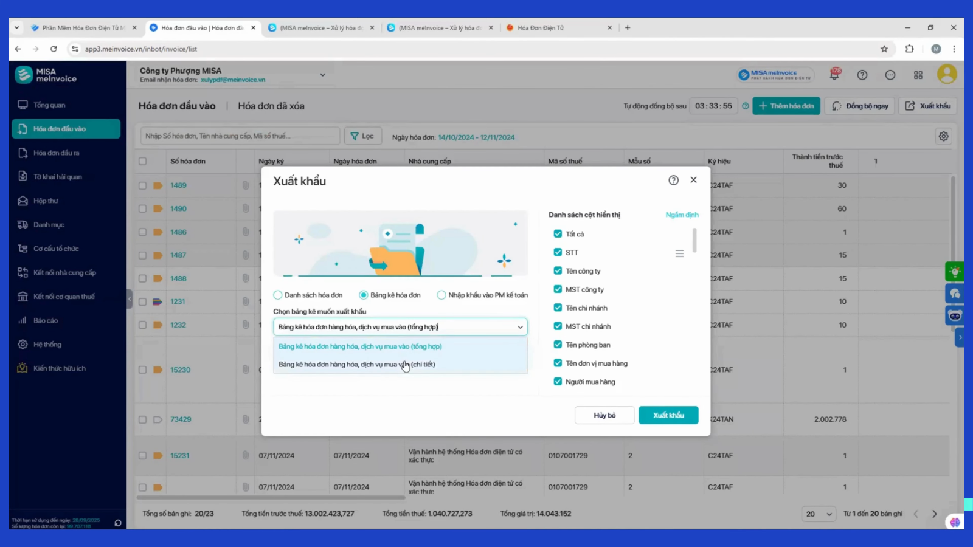
Ngày 30/06/2026
STT | NỘI DUNG | Ghi chú
1 | THÊM CỘT trên màn hình PM: Họ tên người mua hàng | Tại phần NHẬP LIỆU/HÓA ĐƠN ĐẦU VÀO
2 | THÊM CỘT trên màn hình PM: Tệp đính kèm | Xem sheet Note6 | Không làm
3 | THÊM chọn thời gian kết xuất tại NHẬP LIỆU/HÓA ĐƠN ĐẦU VÀO | Xem sheet Note7 (ko có phần chọn thời gian, mà đang kết xuất tất cả)
4 | THÊM & ĐIỀU CHỈNH THỨ TỰ CÁC CỘT trong file kết xuất tại NHẬP LIỆU/HÓA ĐƠN ĐẦU VÀO | Xem sheet BKMV (chinh2) (XEM KỸ YC TRONG COMMENT)
5 | THÊM & ĐIỀU CHỈNH THỨ TỰ CÁC CỘT trong file kết xuất tại BÁO CÁO/BẢNG KÊ HÓA ĐƠN | Xem sheet HachToan (chinh2) (XEM KỸ YC TRONG COMMENT)
6 | Cho điều chỉnh xuất ra gồm các cột nào | Xem Note 3
7 | Hóa đơn trên PMMV đang có T1+T6/2026 Có thể lấy hết từ 01/01/2026 được ko?
8 | Tải FILE hóa đơn hàng loạt để lưu trữ: Chọn từ ngày A->ngày B 1/ Thường sẽ tải theo tháng: Tải về sẽ chia ra nhiều forder, mỗi forder là 1 NCC, Lưu tên forder : MST_Tên NCC Trong 1 forder: Nếu 1 hóa đơn có nhiều file (PDF-XML-file gmail từ NCC-file web thuế) sẽ được cho vào 1 forder 2/Nếu tải theo năm: Lưu tên forder : MST_Tên NCC Trong mỗi forder: chia làm nhiều forder theo tháng (T1-T2-T3...) Hóa đơn tháng nào lưu vào tháng đó |  | Không tải theo năm, chỉ tải theo tháng
9 | 1 link nhiều TK web thuế, gồm: 0308455031 (các MST màu đỏ 95% đã xuất về MST mẹ) 0308455031-003 (ít) 0308455031-005 (ít) 0308455031-006 (ít) 0308455031-007 (ít) 0308455031-012 (ít) 0308455031-016 (ít) 0308455031-018 (ít) 0308455031-013 0308455031-014
10 | Mở xem hóa đơn để 2 tab (Hóa đơn của NCC - Hóa đơn TCT) , ví dụ hình bên | Ví dụ để theo Tab như Note8, hoặc để 2 mẫu song song | Không làm
11 | HÓA ĐƠN WEB THUẾ: ĐỂ MẪU GIỐNG MẪU HĐƠN TRÊN TCT
12 | Bổ sung thêm để phong phú bộ lọc Ví dụ bộ lọc "hóa đơn rủi ro như hình bên" | Xem sheet Note4 | Sai địa chỉ v..v..
13 | Phần mềm có nút check lại hóa đơn (cập nhật lại trạng thái hóa đơn) Và có tự động check lại không? | Xem sheet Note5 | Chạy tự động lúc khuya trong 30 ngày và sẽ tự động cập nhật lại trạng thái
14 | XEM CÁC YÊU CẦU TRONG COMMENT CỦA 2 sheet "BKMV (chỉnh)" và "HachToan(chỉnh)"
15 | HÓA ĐƠN PHẢI ƯU TIÊN LẤY DỮ LIỆU TỪ EMAIL - SAU ĐÓ MỚI TỚI WEB THUẾ

XEM TỪ SHEET "1.Thiếu tiền phí"
1 | Thiếu cột Tiền phí | Quỳnh Anh
2 | Cột tiền thuế và tổng tiền có tách ra theo từng thuế được không? | Quỳnh Anh
3 | Cột Mã thuế và Cột Thuế suất chưa giống nhau | Quỳnh Anh
4 | Cột Tên sản phẩm có thêm/ sửa được trên phần mềm không? | Quỳnh Anh
5 | TÍnh chất hóa đơn chưa update theo thời gian mới nhất- Ngày tạo-Thông báo sai sót 04 | Quỳnh Anh | Không lấy được, chỉ lấy được tính chất trạng thái trong 30 ngày
6 | Cột địa chỉ công ty và địa chỉ NCC bị ngược | Quỳnh Anh
7 | Kết xuất dữ liệu hóa đơn không lọc được ngày/tháng/năm cần tải | Quỳnh Anh

SẼ BỔ SUNG YÊU CẦU (nếu có) SAU KHI ĐI SÂU VÀO PMMV NÀY

1.Thiếu tiền phí
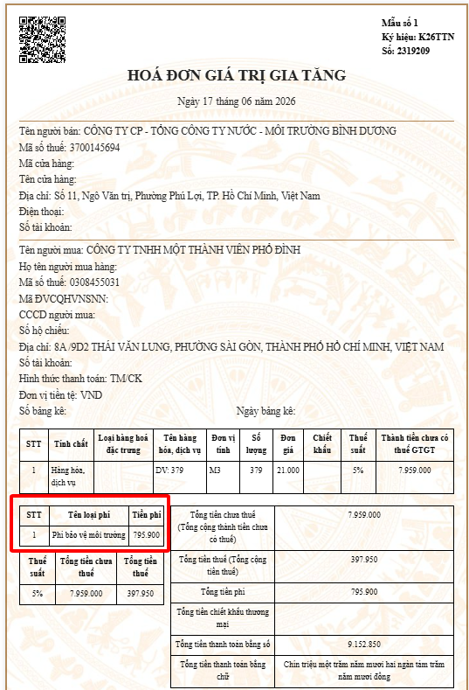
Thiếu Cột Tiền phí Tổng Tiền Cột T thiếu tiền phí nên tổng tiền hóa đơn sai

Giao diện tải từ TCT

Note2
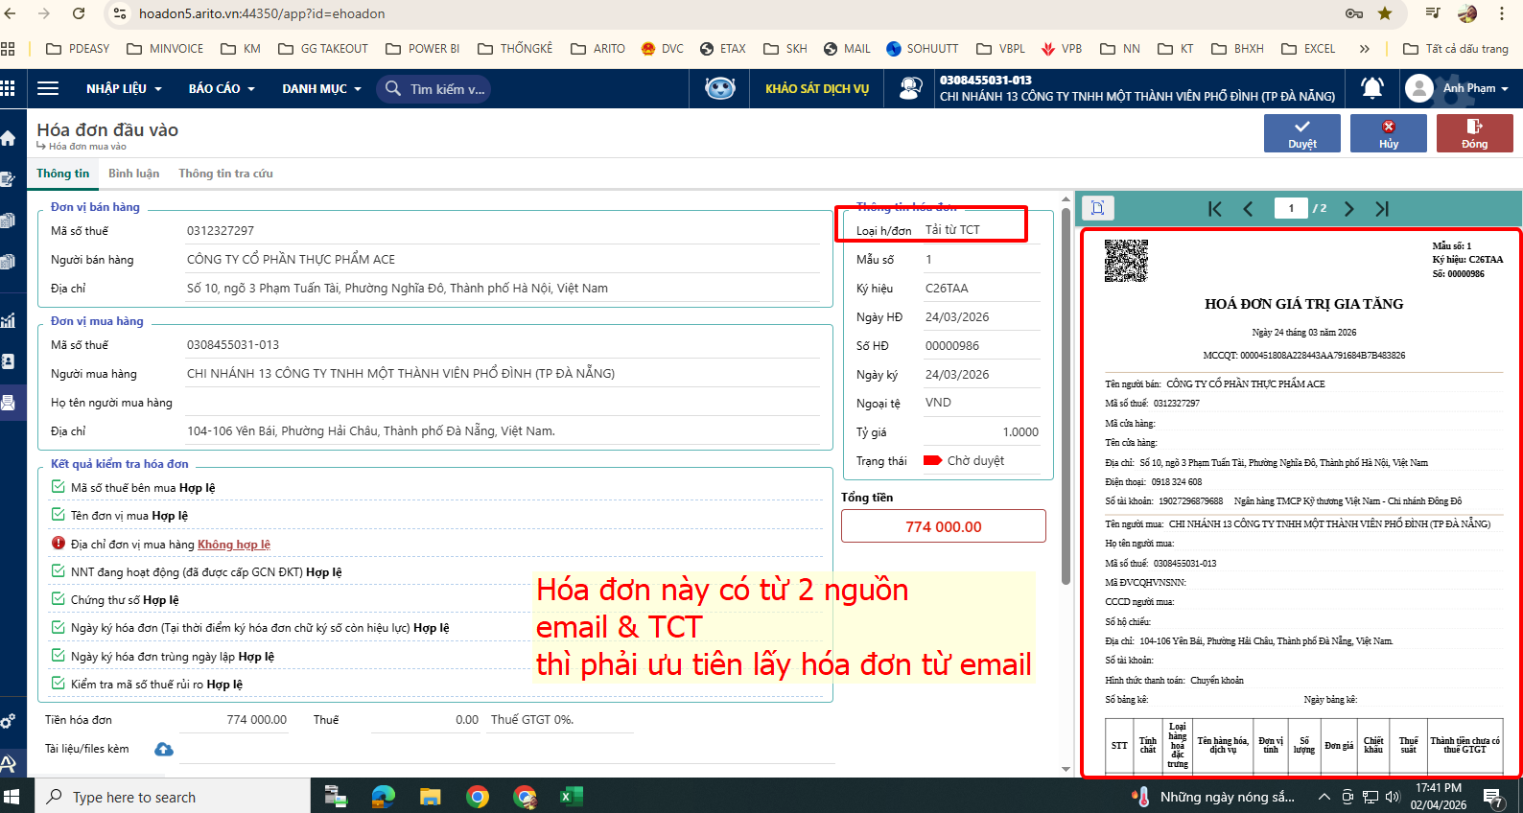

Note4
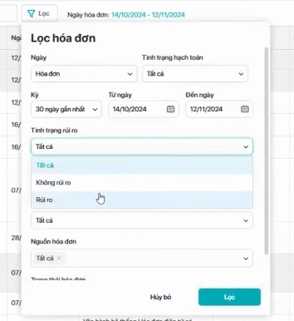
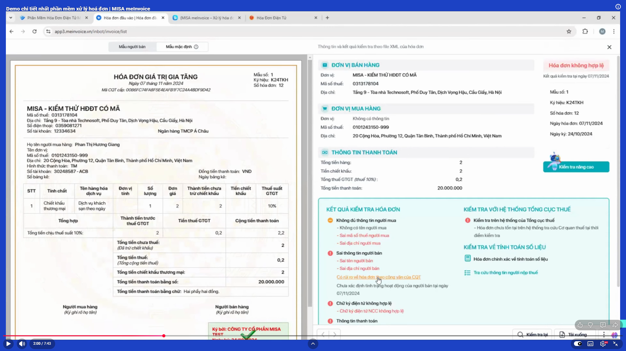
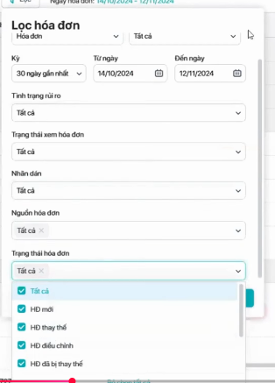
VÍ DỤ BỘ LỌC PHONG PHÚ:

Note5
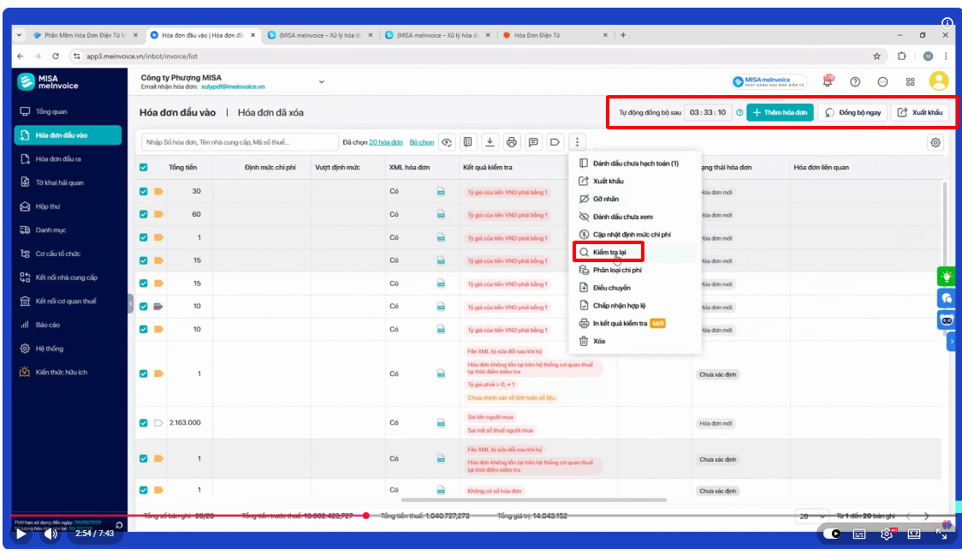

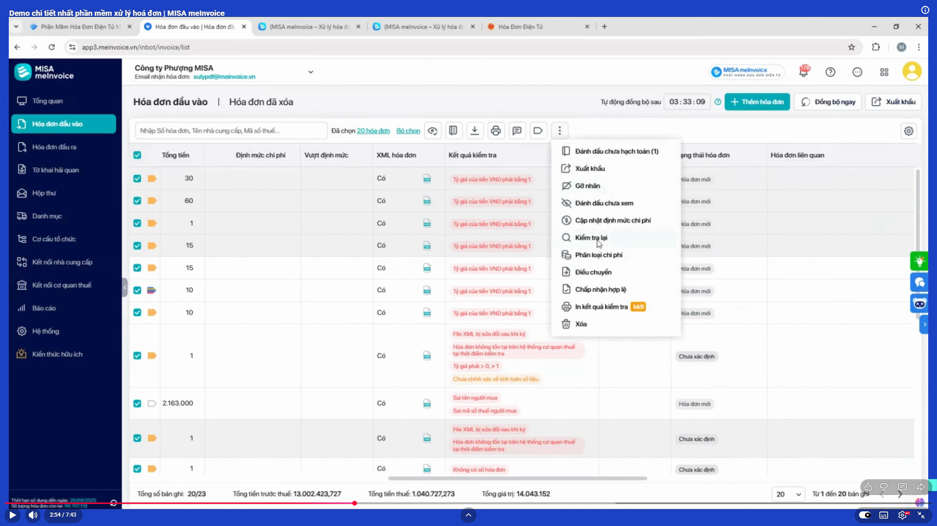

Note6
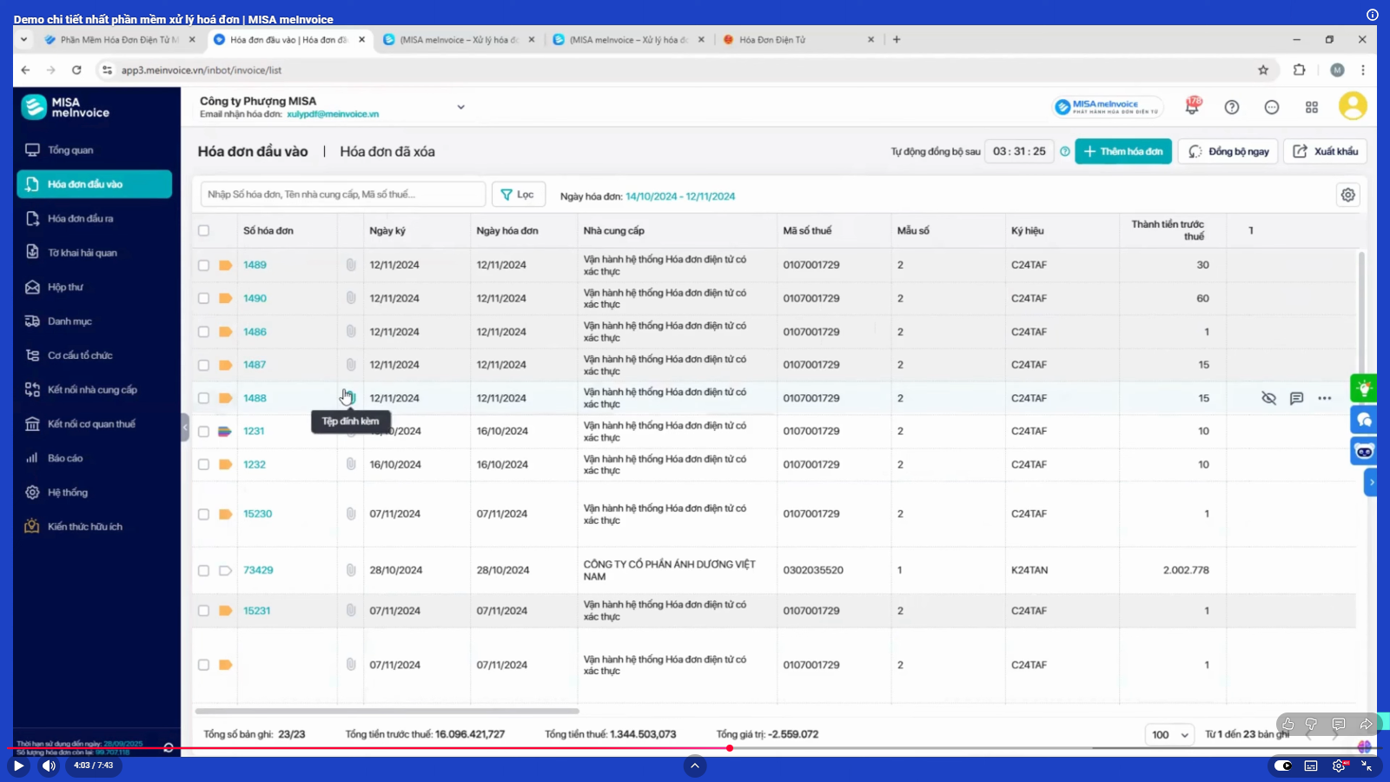

Note7
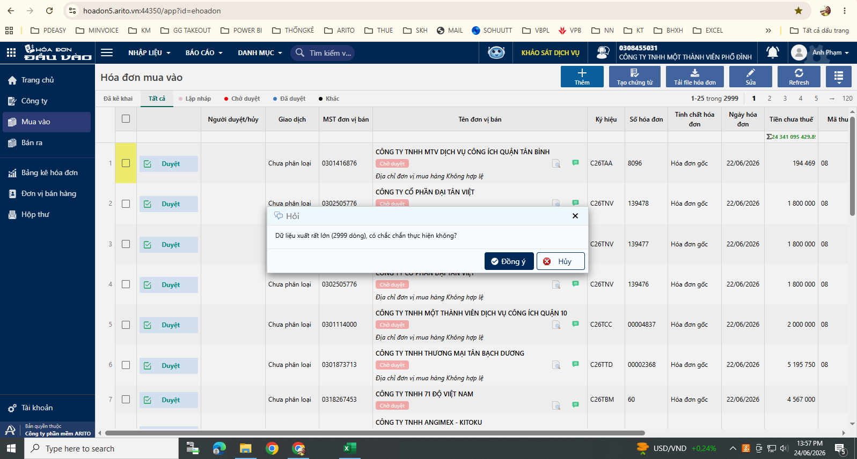

Note8
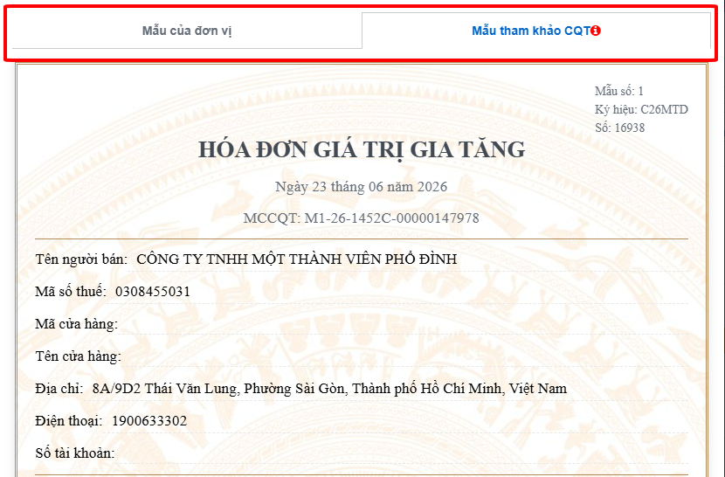

3.Mã thuế
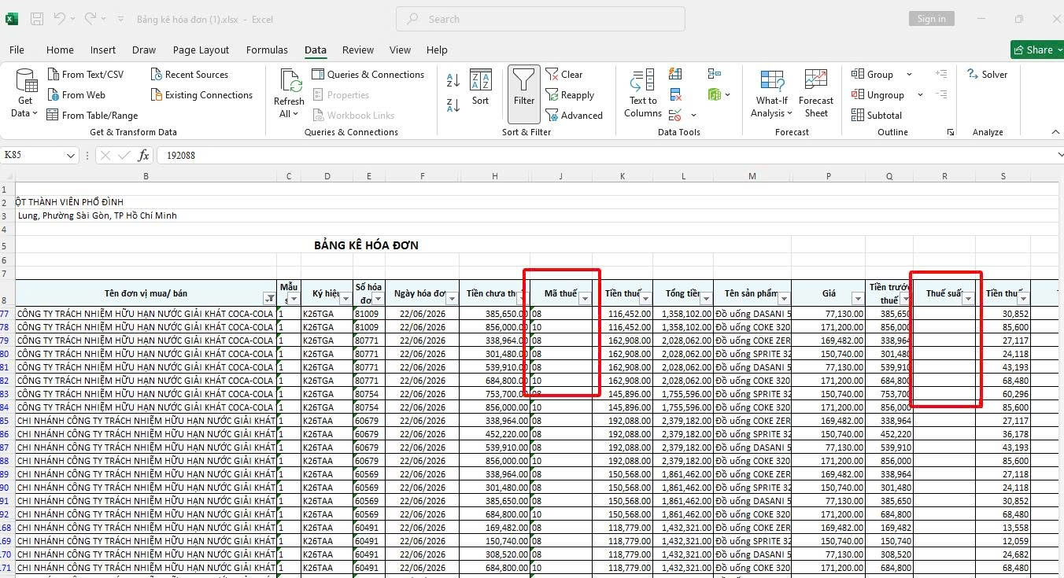
Cột R lấy dữ liệu từ Cột J qua được không? Mã thuế = Thuế suất

Dữ liệu cột J đúng, dữ liệu cột R sai Đề xuất: Cột Tiền thuế là kết quả của công thức (Cột H x Cột J %) hoặc (Cột Q x Cột R %)
SAI
ĐÚNG

5.TCHĐ-Ngày tạo-TBSS
Hóa đơn số 59 tại thời điểm tải kết xuất có tính chất hóa đơn là "Hóa đơn đã bị thay thế", nhưng file vẫn hiện dữ liệu cũ "Hóa đơn gốc". Đề xuất: Ngày tạo là ngày tải kết xuất được không? Nếu những dữ liệu từ TCT có thay đổi sau Ngày tạo thì sao? Có update liên tục được không? Làm sao để theo dõi? (Hóa đơn thay thế-bị thay thế/ điều chỉnh tăng- giảm/điều chỉnh thông tin)

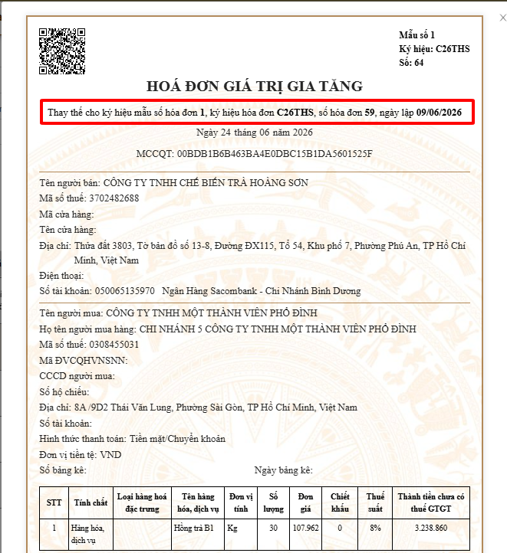
Trên TCT các hóa đơn thay thế/điều chỉnh có đều có dòng này Đề xuất: Thể hiện thêm cột có dòng này ở các hóa đơn có tính chất thay thế/điều chỉnh được không?

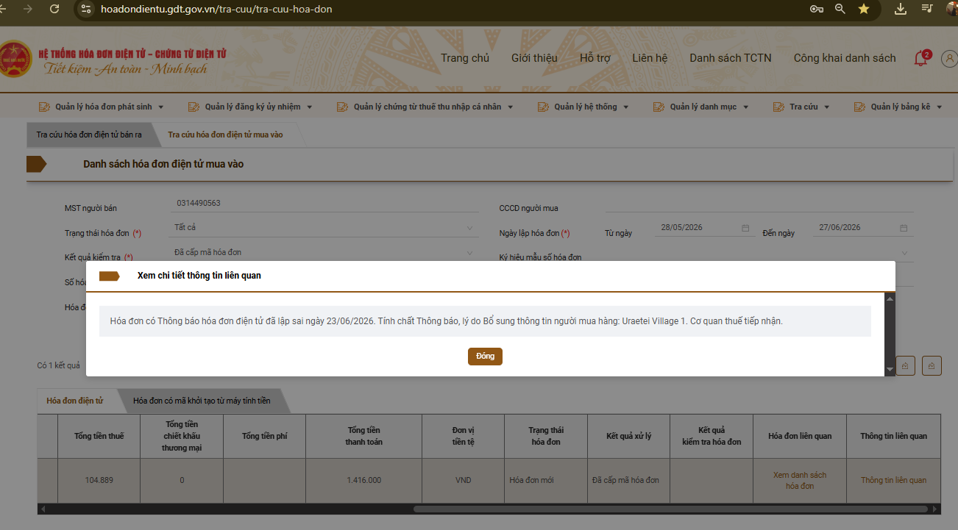
Có những hóa đơn có Thông báo sai sót TBSS 04 thể hiện trong "Thông tin liên quan" trong TCT Có lấy luôn phần này được không?

6.Cột Địa chỉ
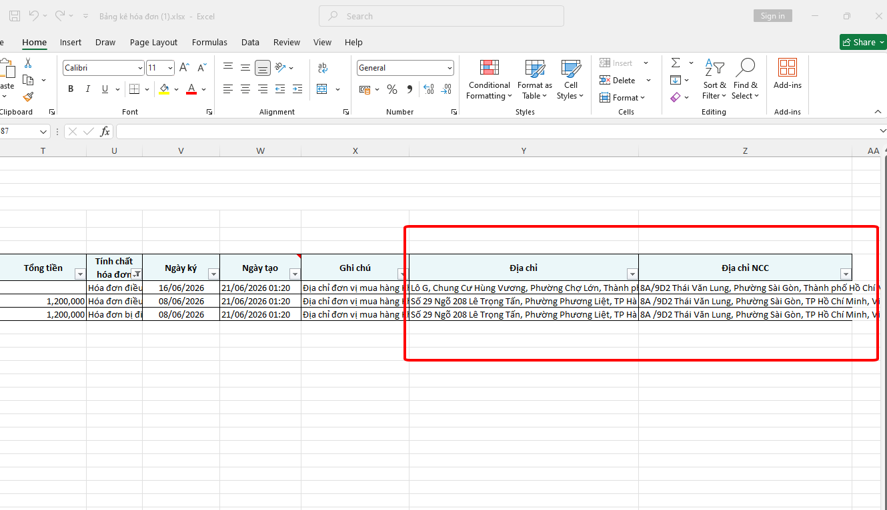
Cột Địa chỉ và Địa chỉ NCC bị ngược
Địa chỉ NCC
Địa chỉ công ty

7.Kết xuất dữ liệu HĐ
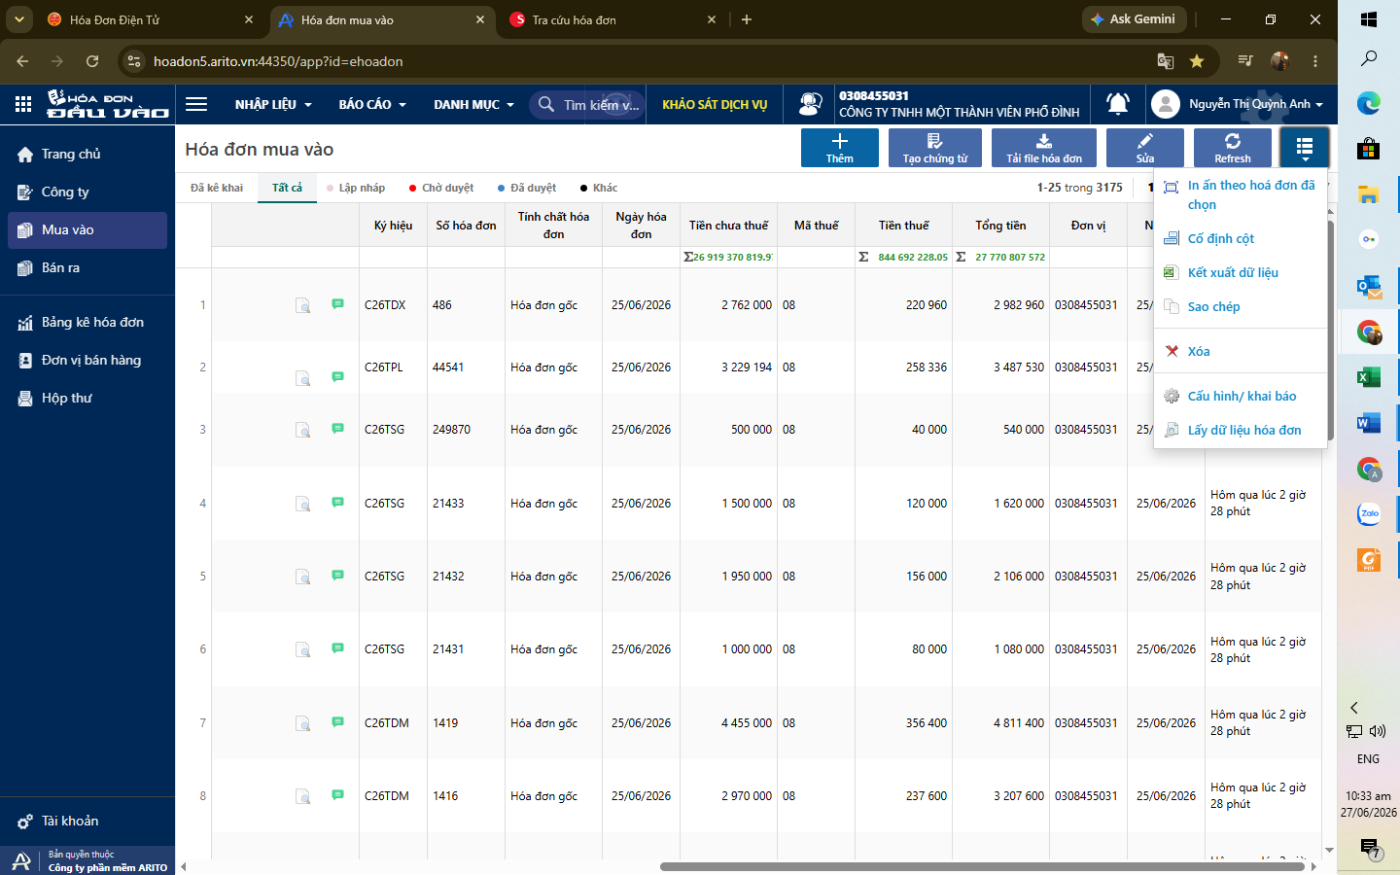
Kết xuất file hóa đơn mua vào không chọn được ngày. Đề xuất thêm Kết xuất theo
ngày/tháng/năm đến ngày/tháng/năm
giống như Bảng kê hóa đơn

